상품제안서
송월 호텔컬렉션 플로우타올 | 상품코드: F17484

 |  |  |  |  |  |  | 02-412-0044 | www.easy1.co.kr
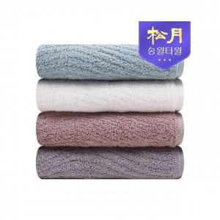

【상세/제작정보】 | <p>- 1P 케이스비용 무료 제공됩니다</p><p>- 고급 죽사(뱀부얀)타올입니다</p>

【인쇄/포장옵션】 | 실크, 자수 / 포장지포장

【공급단가】 | 수량 | 100~ | 300~ | 500~ | 1,000~ | 3,000~
*VAT별도 | 단가 | 6,750원 | 6,500원 | 6,250원 | 6,000원 | 5,850원

【상품 URL】 | https://easy1.co.kr:443/src/goods_detail.php?gdno=17484

